输出文件命名规则
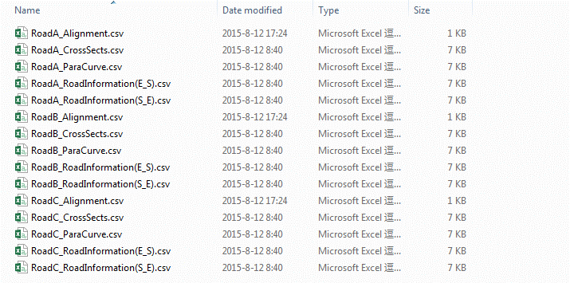
文件命名规则
首先检索 Alignment name,确定该数据文件中包含几条路线；输出时每条路线各生成一组数据文件，每组数据文件共包含5个子文件，文件命名采用“道路名称_路线要素名称”的形式：
平曲线要素： | RoadName_Alignment.csv
竖曲线要素： | RoadName_ParaCurve.csv
横断面要素: | RoadName_CrossSects.csv
路段综合信息(起点-终点)： | RoadName_RoadInformation(S_E).csv
路段综合信息（终点-起点）： | RoadName_RoadInformation(E_S).csv
其中，Alignment、ParaCurve、CrossSects通过处理原始的xml数据文件得到，RoadInformation(S_E)通过处理前三个文件的数据得到，RoadInformation(E_S)通过处理RoadInformation(S_E)的数据得到

最终生成的文件示意图如下：

ParaCurve
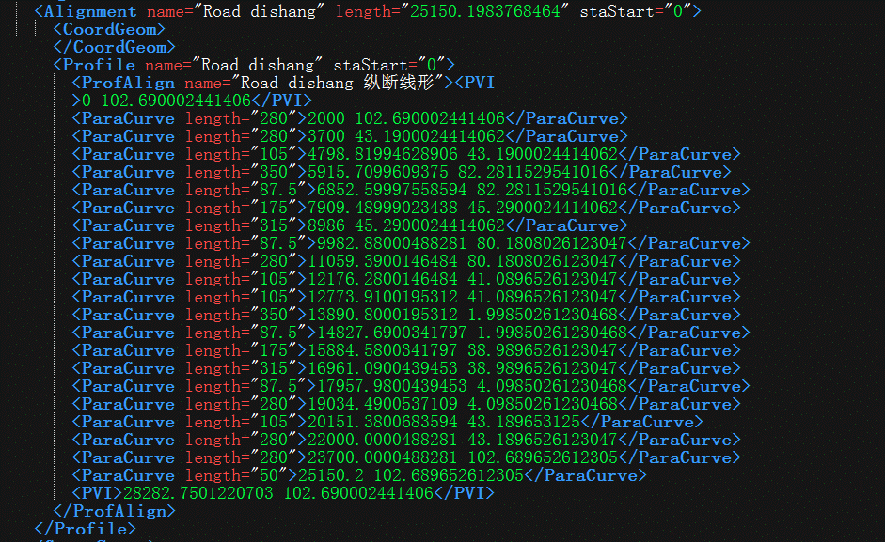
ParaCurve输出数据的取值方法 |  |  | NO. | K_Start | Height | VCL | i
数据项名称 | 数据项解释 | 数据项取值 | 1 | 0 | 102.69000244 | - | -
NO. | 数据编号 | 1、2、3……… | 2 | 2000 | 102.69000244 | 280 | 0.00%
K_Start | 变坡点桩号 | 起点及终点取PVI后第一项数据，其他点取paracurve后第一项数据值 | 3 | 3700 | 43.190002441 | 280 | -3.50%
Height | 变坡点高程 | 起点及终点取PVI后第二项数据，其他点取paracurve后第二项数据值 | 4 | 4798.8199463 | 43.190002441 | 105 | 0.00%
VCL | 双倍切线长 | paracurve length | 5 | 5915.7099609 | 82.281152954 | 350 | 3.50%
i | 纵坡坡度 | 相邻两位置高程差与水平位置的百分比 | 6 | 6852.5999756 | 82.281152954 | 87.5 | 0.00%
 |  |  | 7 | 7909.4899902 | 45.290002441 | 175 | -3.50%
 |  |  | 8 | 8986 | 45.290002441 | 315 | 0.00%
 |  |  | 9 | 9982.8800049 | 80.180802612 | 87.5 | 3.50%
ParaCurve输出数据模板 |  |  | 10 | 11059.390015 | 80.180802612 | 280 | 0.00%
右侧表格为最终输出的ParaCurve数据表格模板，表中数据来源自截图中ParaCurve数据

CrossSects
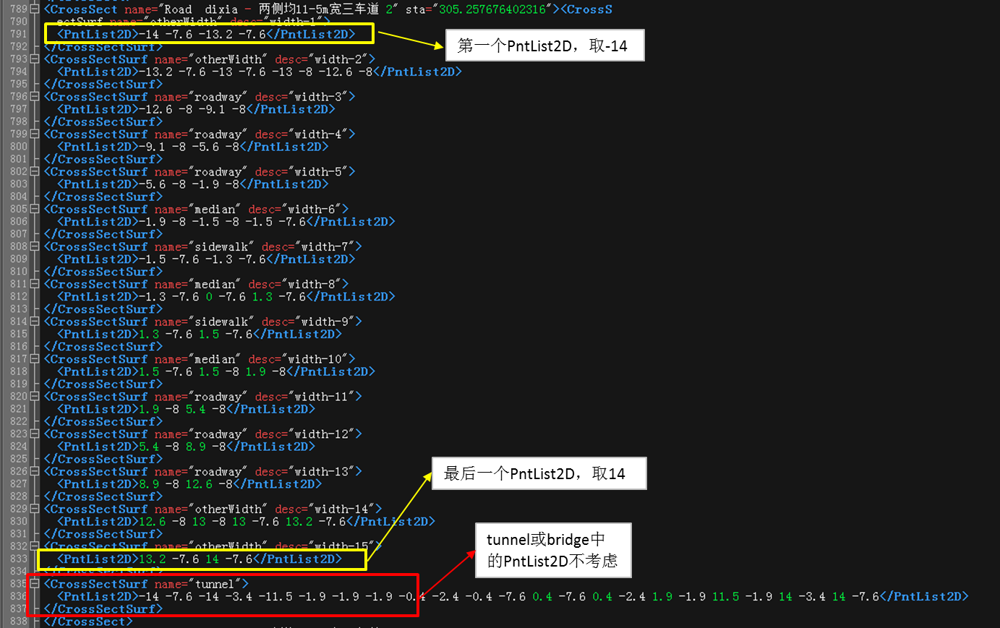
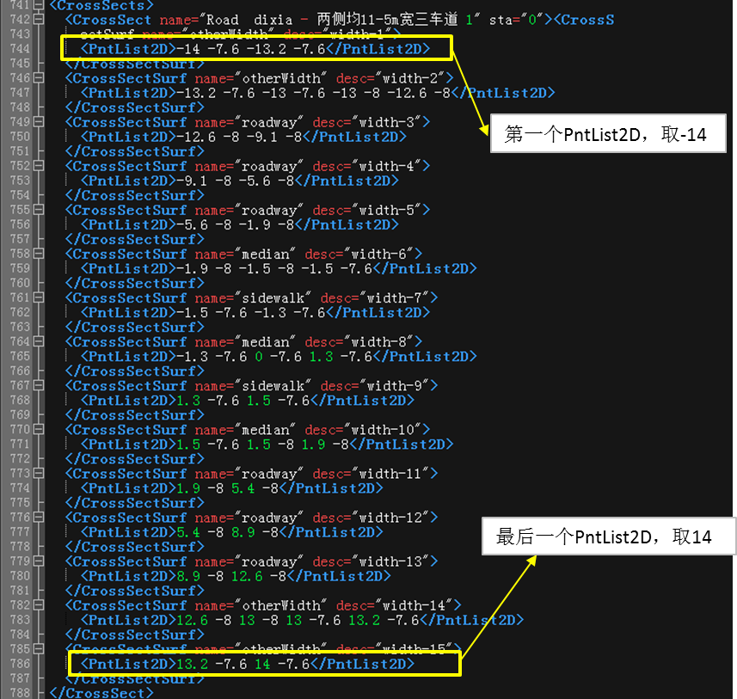
CrossSects输出数据的取值方法 |  |  |  |  | NO. | K_Start | CrossSect | tunnel | bridge | Lane | Lane Width | Road Width
数据项名称 | 数据项解释 | 数据项取值 |  |  | 1 | 0 | Road 2 - 一般双向8车道-------路基41m 1 | F | F | 8 | 3.7/3.7/3.7/3.9/3.7/3.7/3.7/3.9 | 41
NO. | 数据编号 | 1、2、3……… |  |  | 2 | 1616 | Road 2 - 一般双向8车道-------路基41m 2
K_Start | 横断面变化点桩号 | CrossSect sta |  |  | 3 | 2355 | Road 2 - 一般双向8车道-------隧道 1 | T | F | 8 | 3.7/3.7/3.7/3.9/3.7/3.7/3.7/3.9 | 43.8
CrossSect | 横断面名称 | CrossSect name |  |  | 4 | 2355 | Road 2 - 一般双向8车道-------隧道 2
tunnel | 隧道断面标记 | 检索CrossSect节点下所有CrossSectSurf name中是否含有"tunnel"字段 若包含则记为"T",不包含记为"F" |  |  | 5 | 9433 | Road 2 - 一般双向8车道-------隧道 3
 |  |  |  |  | 6 | 9433 | Road 2 - 一般双向8车道-------隧道 4
bridge | 桥梁断面标记 | 检索CrossSect节点下所有CrossSectSurf name中是否含有"bridge"字段 若包含则记为"T",不包含记为"F" |  |  | 7 | 9756.9 | Road 2 - 一般双向8车道-------路基40.5 1
 |  |  |  |  | 8 | 9756.9003906 | Road 2 - 一般双向8车道-------路基40.5 2
Lane | 车道数 | CrossSect节点下所有CrossSectSurf name=Roadway的个数 |  |  | 9 | 9756.95 | Road 2 - 50m非通航孔桥 1 | F | T | 8 | 3.7/3.7/3.7/3.9/3.7/3.7/3.7/3.9 | 40.5
Lane Width | 车道宽度 | 每个Roadway的PntList2D中倒数第二项数据与第一项数据之差，每个计算值用“/”隔开
 |  |  |  | 图1 |  |  |  | 图2 |  |  |  |  | 图3 | 图4
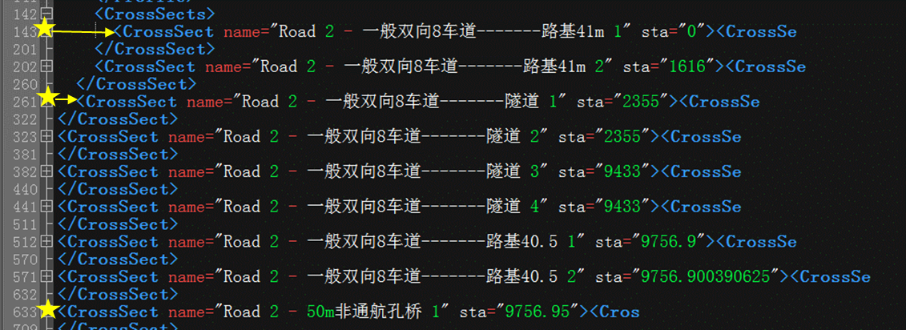
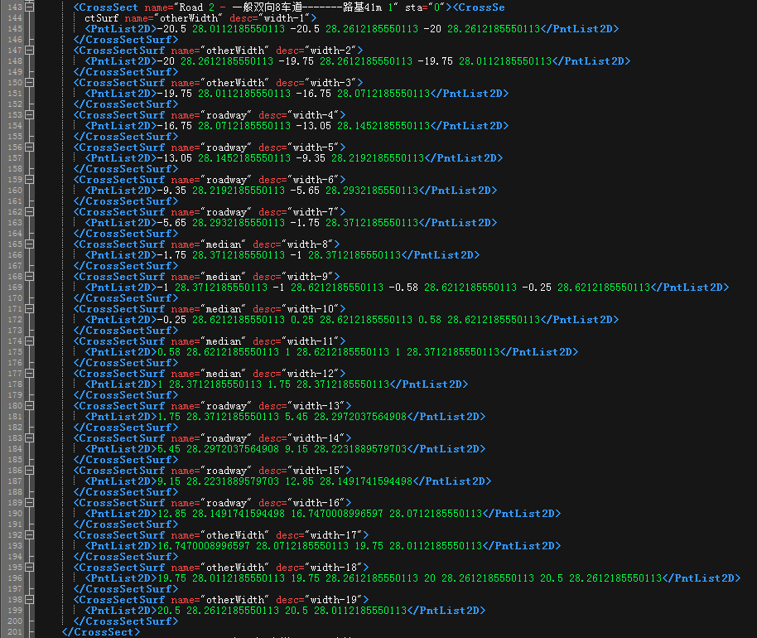
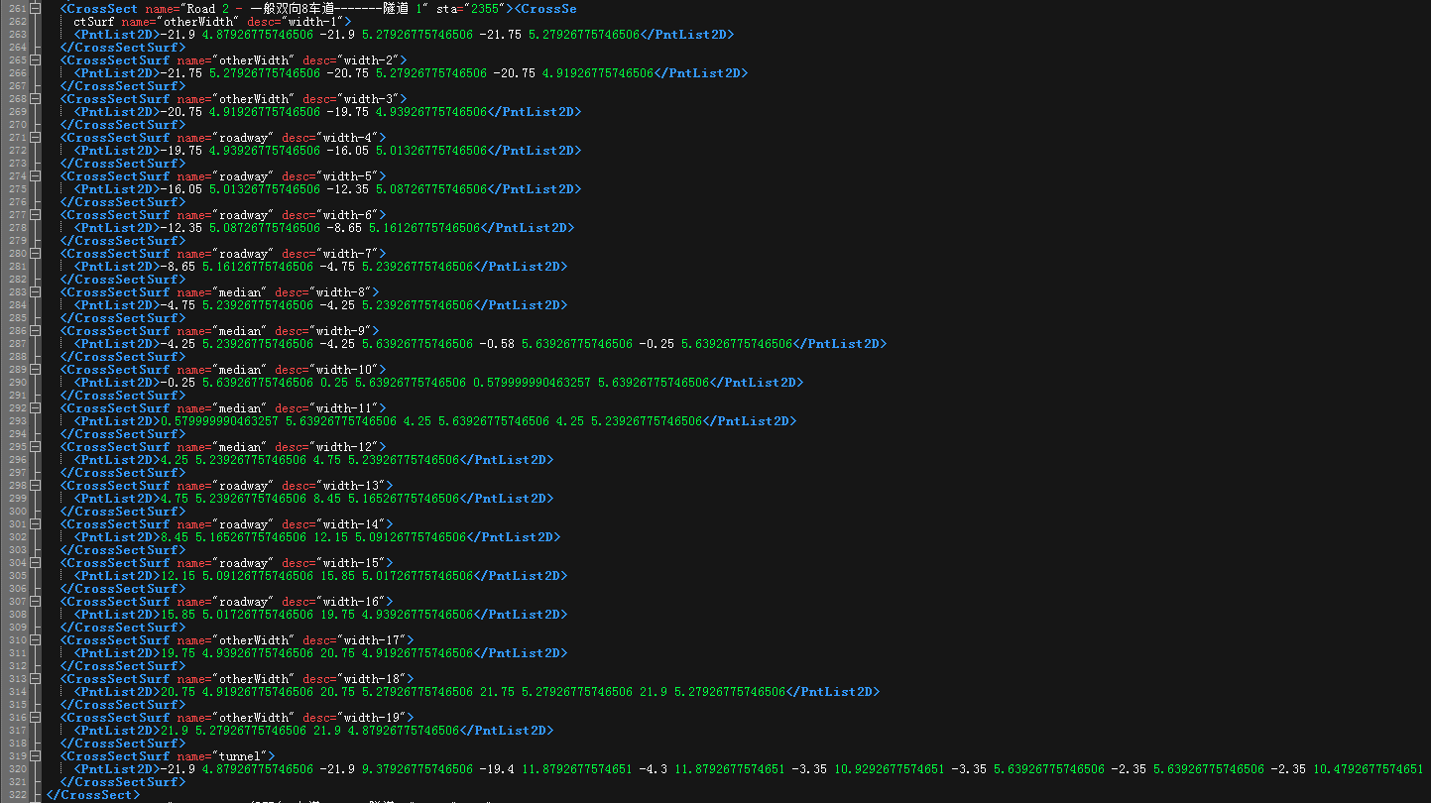
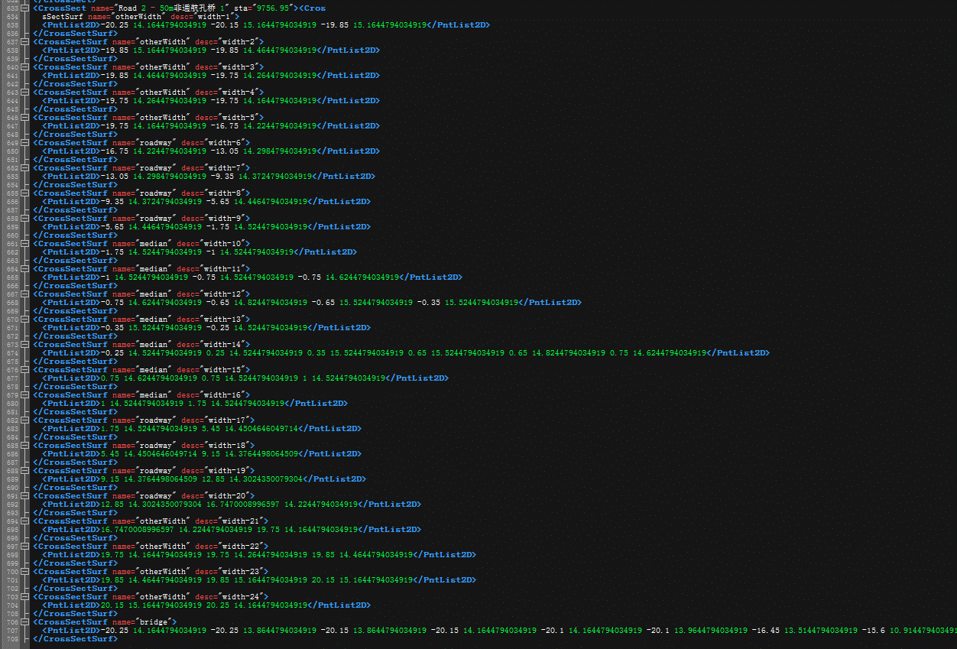
Road Width | 路面总宽度 | CrossSect节点下最后一个PntList2D中倒数第二项数据与第一个PntList2D中第一项数据之差（对于最后一个PntList2D的选取，tunnel或bridge的PntList2D不考虑）

CrossSects输出数据模板
右侧表格为最终输出的CrossSects数据表格模板，表中1-3列数据来源自截图1中CrossSect数据，4-8列数据来源自截图2、3、4中CrossSect数据，截图1-4为同一个xml数据文件，其中图2-4为图1中部分横断面的展开数据。

lane、Road Width计算取值示意图
lane | 6
Road Width | 3.5/3.5/3.7/3.5/3.5/3.7
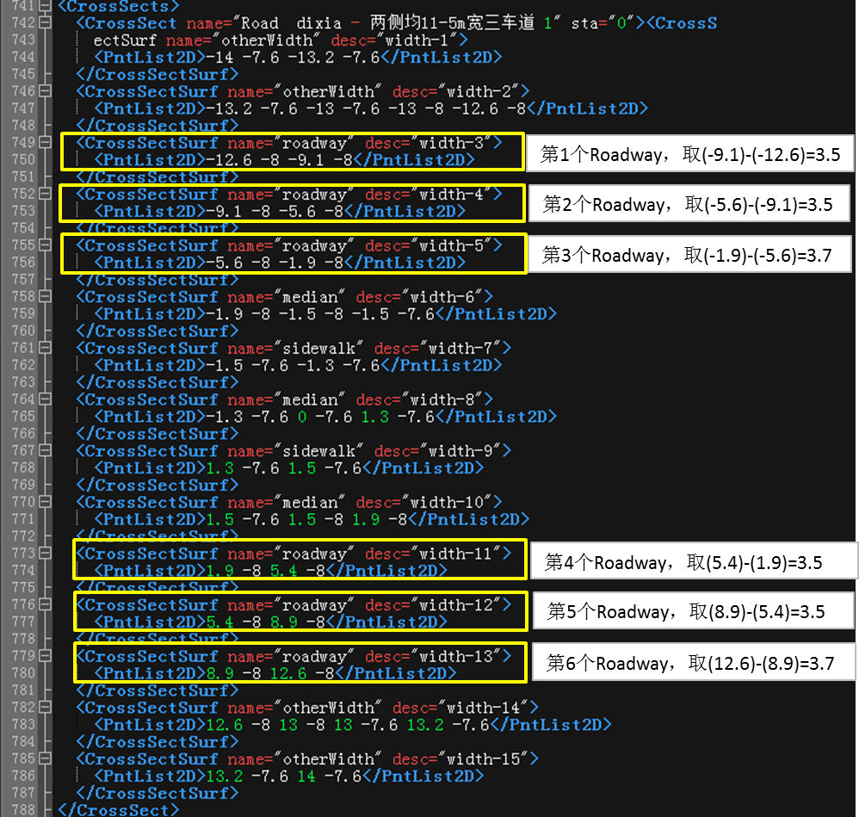

Road Width计算取值示意图
 | 横断面包括隧道/桥梁 |  | 横断面不包括隧道/桥梁
示意图 | 左图 |  | 右图
Road Width | 28 |  | 28

